快捷键目录
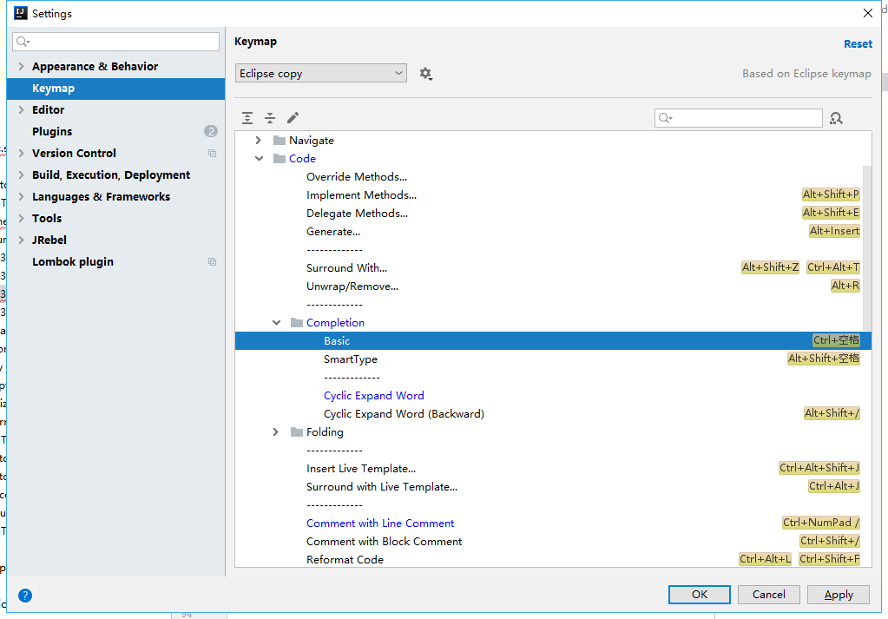
idea | eclipse | 功能
ctrl+f4 | ctrl+w | 关闭当前类(ctrl+w)
Ctrl+E |  | 最近的文件
Alt+Q |  | 可以看到当前方法的声明
Ctrl+N |  | 可以快速打开类 --搜索
Ctrl+Shift+N |  | 可以快速打开文件 --搜索
ctrl + shift + alt + u |  | 显示类视图 ctrl+H 上下继承关系 ctrl+alt+u
ctrl + alt +B |  | 看接口的实现类 -- 看实现的方法
ctrl+alt+L |  | 格式化
ctrl+alt+h | ctrl+alt+h | 查看方法被调用 ==eclipse是一样的功能
Ctrl+Y /ctrl+X | Ctrl+D | 删除行
Ctrl+D | ctrl+alt+↑/↓ | 复制
Ctrl+Shift+↑/↓ | alt+↑/↓ | 移动
Alt+Shift+↑/↓ |  | 移动
alt+insert | ctrl+1 | 帮助功能
get/set |  | 快捷键为：
ctrl + F9 |  | 热部署
alt + 7/ctrl + F12 |  | 查看类里面的所有方法/可以选择同时显示父类方法
ctrl+shift+u |  | 大小写转换
Ctrl + Alt + O |  | 手动清理无用包
Ctrl+ O |  | 查看父类方法
ctrl+B |  | 查看当前变量在该类中那些地方调用
alt + f8 |  | debug查看值
shift + f6 |  | 批量修改变量
ctrl+h |  | 全搜索
Alt + Shift + 0 |  | 高亮
Ctrl+Alt+t |  | 选择代码块 try catch
Alt+回车 | ctrl+shift+o | 导入包,自动修正
Ctrl+N | ctrl+T | 查找类
Ctrl+Shift+N | ctrl+h | 查找文件
Ctrl+Alt+L | ctrl+shift+F | 格式化代码
Ctrl+Alt+O |  | 优化导入的类和包
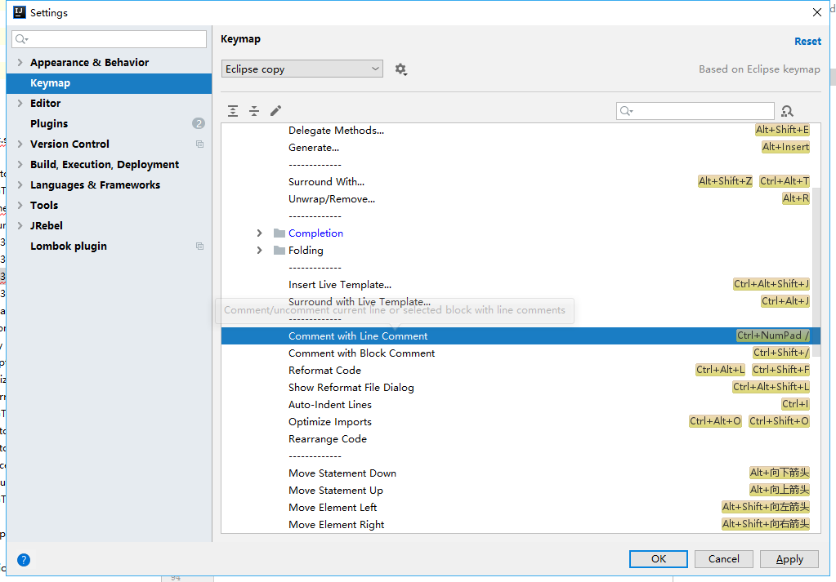
Alt+Insert |  | 生成代码(如get,set方法,构造函数等) mac系统 fn+alt+回车
Ctrl+E或者Alt+Shift+C |  | 最近更改的代码
Ctrl+R |  | 替换文本
Ctrl+F |  | 查找文本
Ctrl+Shift+Space |  | 自动补全代码
Ctrl+空格 |  | 代码提示
Ctrl+Alt+Space |  | 类名或接口名提示
Ctrl+P |  | 方法参数提示
Ctrl+Shift+Alt+N |  | 查找类中的方法或变量
Alt+Shift+C |  | 对比最近修改的代码

GTrade开发
 | 功能代码 | 功能名称 | 接口设计 | 接口开发 | 进度 | 开始 | 结束 | 备注


 | 331100 | 客户登录 | 曹殿龙 |  | 刘文军
 | 331101 | 客户密码更改 | 蒋金平 |  | 刘文军
 | 333001 | 大约可买获取 | 曹殿龙 |  | 朱尚忠
 | 333002 | 普通委托 | 曹殿龙 |  | 刘文军
 | 333100 | 可撤单委托查询 | 曹殿龙 |  | 刘文军
 | 333017 | 委托撤单 | 曹殿龙 |  | 刘文军

 | 339304 | 历史证券成交查询 | 曹殿龙 |  | 陈绍华
 | 339305 | 历史资金证券流水查询 | 蒋金平 |  | 陈绍华
 | 331150 | 客户信息查询 | 蒋金平 |  | 陈绍华
 | 339204 | 历史转账流水查询 | 蒋金平 |  | 朱尚忠
 | 339303 | 历史证券委托查询 | 蒋金平 |  | 朱尚忠
 | 331157 | 客户银行账户查询 | 蒋金平 |  | 朱尚忠
 | 332200 | 银行转账 | 蒋金平 |  | 刘文军
 | 332250 | 存管资金账户转账日志查询 | 蒋金平 |  | 朱尚忠
 | 332253 | 银行余额查询 | 蒋金平 |  | 朱尚忠

通 | 330300 | 证券代码信息查询 | 蒋金平 |  | 陈振东
不通 | 333101 | 证券委托查询 | 曹殿龙 |  | 陈振东
通 | 333102 | 证券成交查询 | 曹殿龙 |  | 陈振东 | 2019-03-20
不通 | 333104 | 证券持仓查询 | 曹殿龙 |  | 陈振东
通 | 332255 | 客户资金精确查询 | 曹殿龙 |  | 陈振东
通 | 331300 | 证券股东信息查询 | 曹殿龙 |  | 陈振东 | 2019-03-20

